Deckblatt

Kraftfahrt- Bundesamt

Fahrzeugzulassungen (FZ)
Neuzulassungen von Kraftfahrzeugen nach
Umwelt-Merkmalen
Jahr 2022

FZ 14

FZ 14.1.1
zurück zum Inhaltsverzeichnis

Fahrzeugzulassungen (FZ)
Neuzulassungen von Kraftfahrzeugen nach Umwelt-Merkmalen
FZ 14.1.1 Diagramm: Neuzulassungen von Personenkraftwagen 2022 nach Bundesländern und alternativen Energiequellen

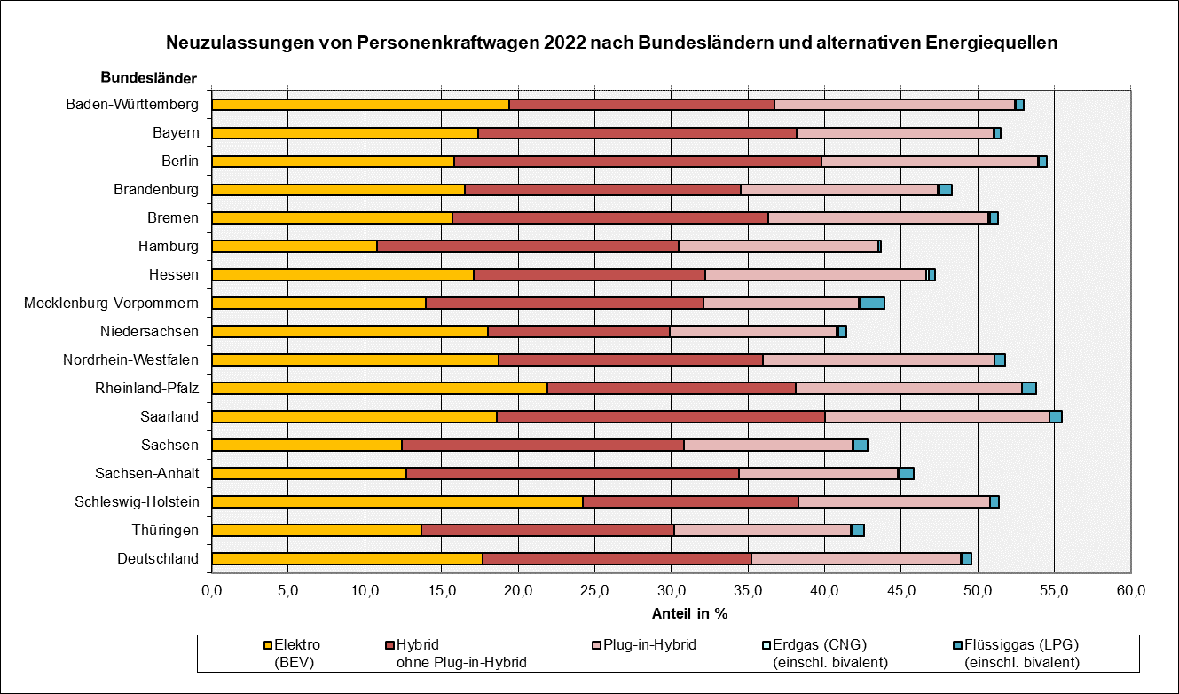

© Kraftfahrt-Bundesamt, Flensburg

FZ 14.2.2
zurück zum Inhaltsverzeichnis

Fahrzeugzulassungen (FZ)
Neuzulassungen von Kraftfahrzeugen nach Umwelt-Merkmalen
FZ 14.2.2 Diagramm: Neuzulassungen von Personenkraftwagen 2013 bis 2022 nach alternativen Energiequellen

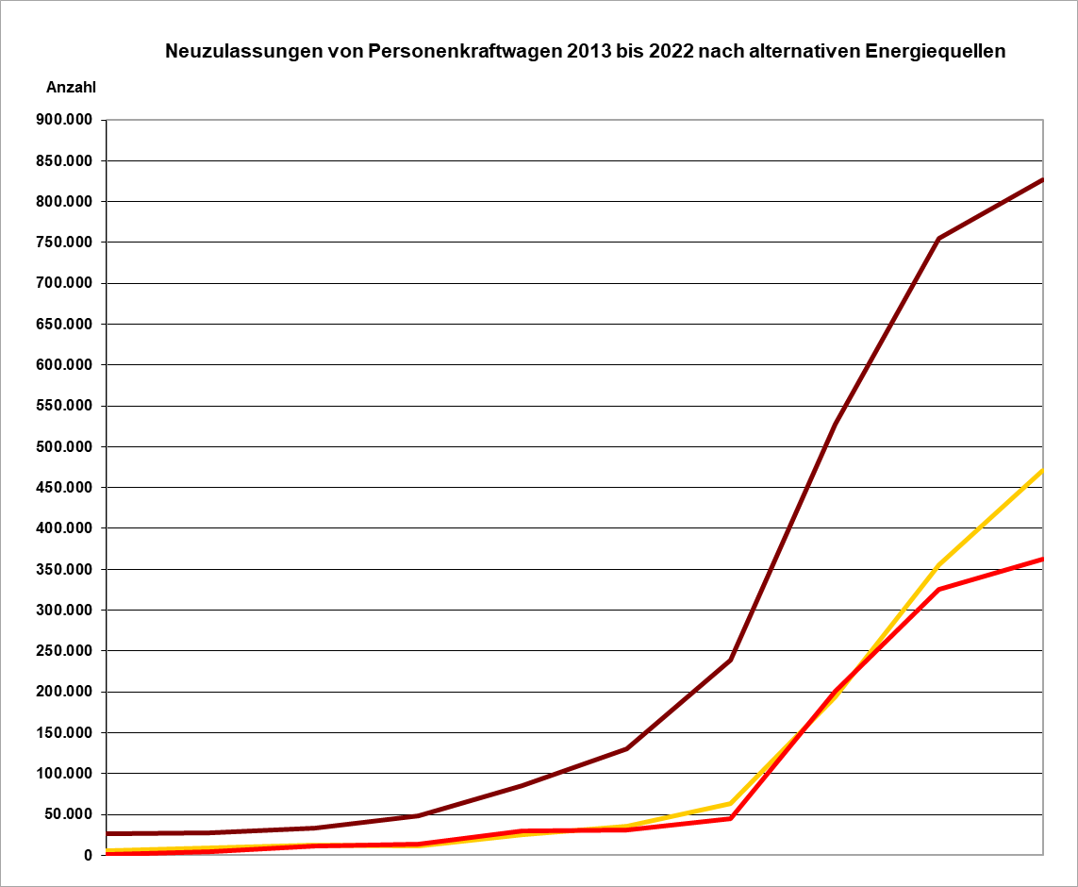

Elektro (BEV)

Plug-in-Hybrid

Flüssiggas (LPG) einschl. bivalent
Erdgas (CNG) einschl. bivalent

Jahr

© Kraftfahrt-Bundesamt, Flensburg

FZ 14.4.1
zurück zum Inhaltsverzeichnis

Fahrzeugzulassungen (FZ)
Neuzulassungen von Kraftfahrzeugen nach Umwelt-Merkmalen
FZ 14.4.1 Diagramm: Neuzulassungen von Personenkraftwagen 2022 nach privaten und gewerblchen Halterinnen und Haltern je Kraftstoffart in Prozent

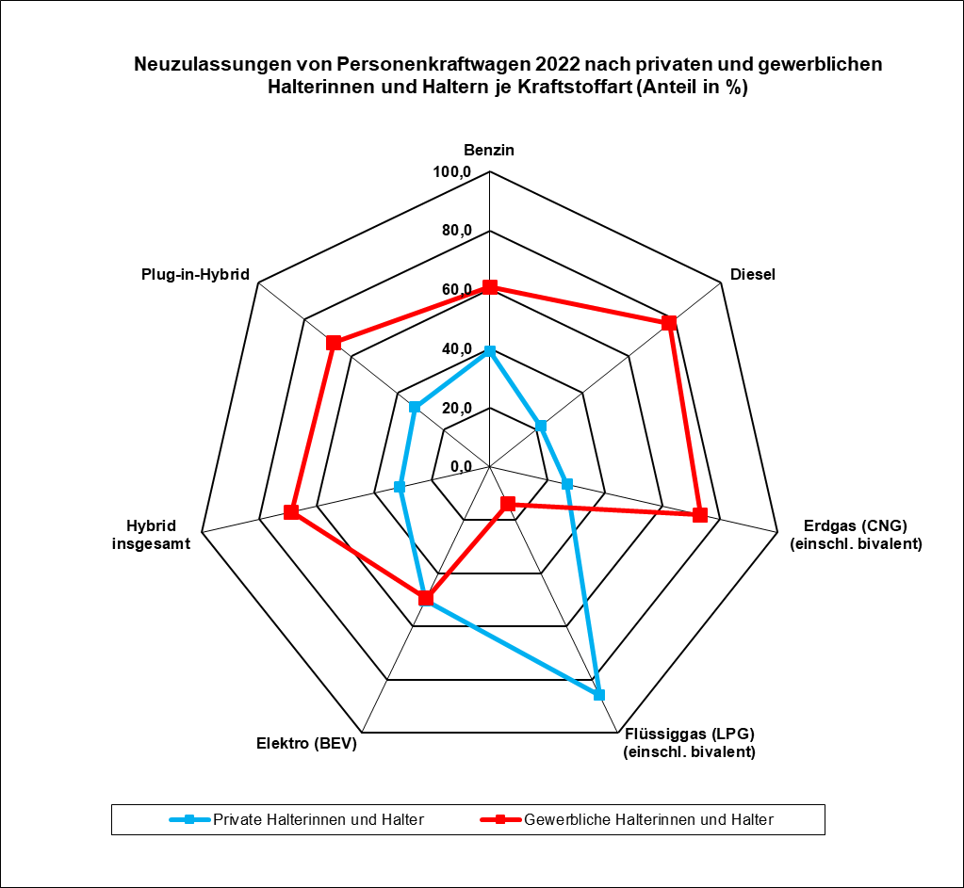

© Kraftfahrt-Bundesamt, Flensburg

FZ 14.5.1
zurück zum Inhaltsverzeichnis

Fahrzeugzulassungen (FZ)
Neuzulassungen von Kraftfahrzeugen nach Umwelt-Merkmalen
FZ 14.5.1 Diagramme: Neuzulassungen von Personenkraftwagen 2022 nach Marken und Umwelt-Merkmalen
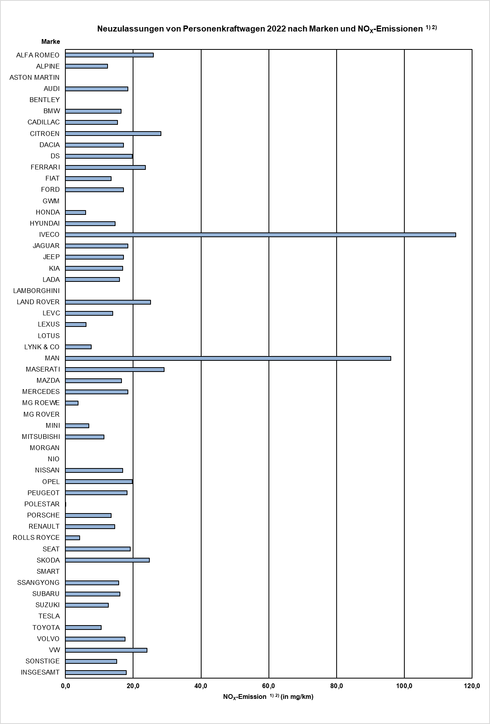
Neuzulassungen von Personenkraftwagen 2022 nach Marken und CO2-Emissionen 1)
ALFA ROMEO | 173.01525659
ALPINE | 154.71034483
ASTON MARTIN | 290.25368732
AUDI | 125.32025746
BENTLEY | 277.4765625
BMW | 116.81276262
CADILLAC | 211.31782946
CITROEN | 171.42640443
DACIA | 98.707208706
DS | 69.925388601
FERRARI | 274.02955326
FIAT | 109.78871188
FORD | 118.4204137
GWM | 27
HONDA | 114.03994257
HYUNDAI | 79.809585617
IVECO | 322
JAGUAR | 159.22271154
JEEP | 79.355668258
KIA | 89.761177377
LADA | 235.8041958
LAMBORGHINI | 338.41676234
LAND ROVER | 188.50256538
LEVC | 18.565217391
LEXUS | 110.48528302
LOTUS | 218.26126126
LYNK & CO | 29.157862873
MAN | 295.87985866
MASERATI | 244.16285211
MAZDA | 116.96608321
MERCEDES | 125.05531744
MG ROEWE | 22.298344307
MG ROVER | 264
MINI | 92.400440429
MITSUBISHI | 78.100727802
MORGAN | 167.9516129
NIO | 0
NISSAN | 118.5269605
OPEL | 97.751212863
PEUGEOT | 75.866064845
POLESTAR | 0.050085616438
PORSCHE | 188.97748606
RENAULT | 84.099694631
ROLLS ROYCE | 311.62589928
SEAT | 106.88047612
SKODA | 118.89988111
SMART | 0
SSANGYONG | 165.53494624
SUBARU | 178.87611577
SUZUKI | 120.61459625
...

¹⁾ Arithmetische Mittelwerte.
²⁾ Die Berechnung basiert aufgrund der Herstellerangaben in der Typgenehmigung.
¹⁾ Arithmetische Mittelwerte.

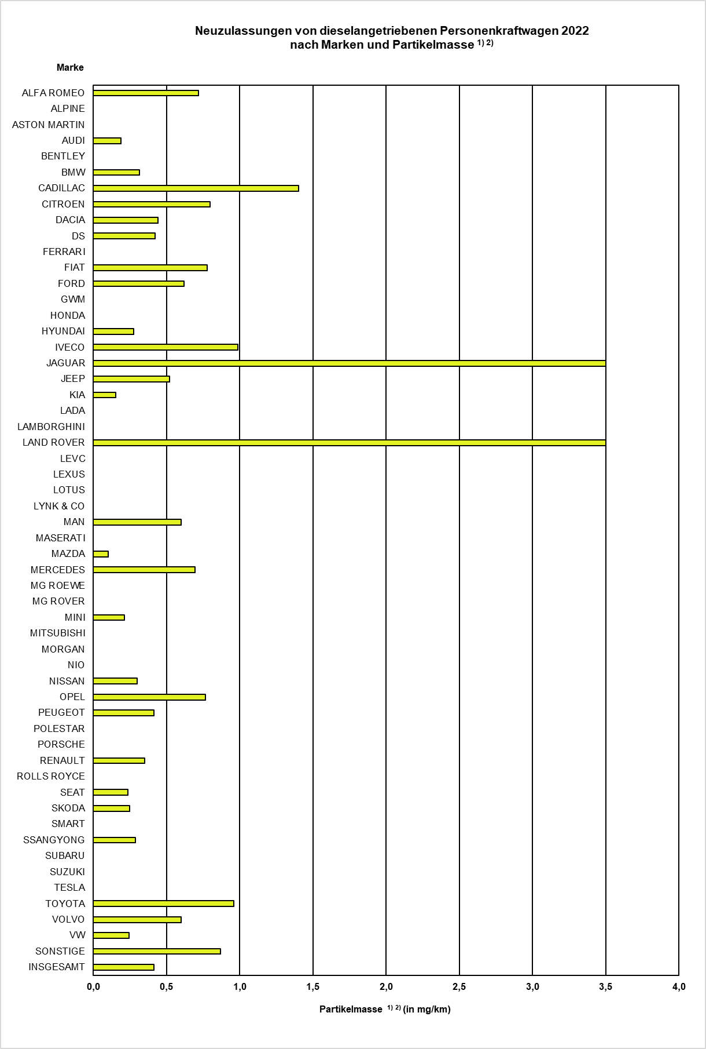
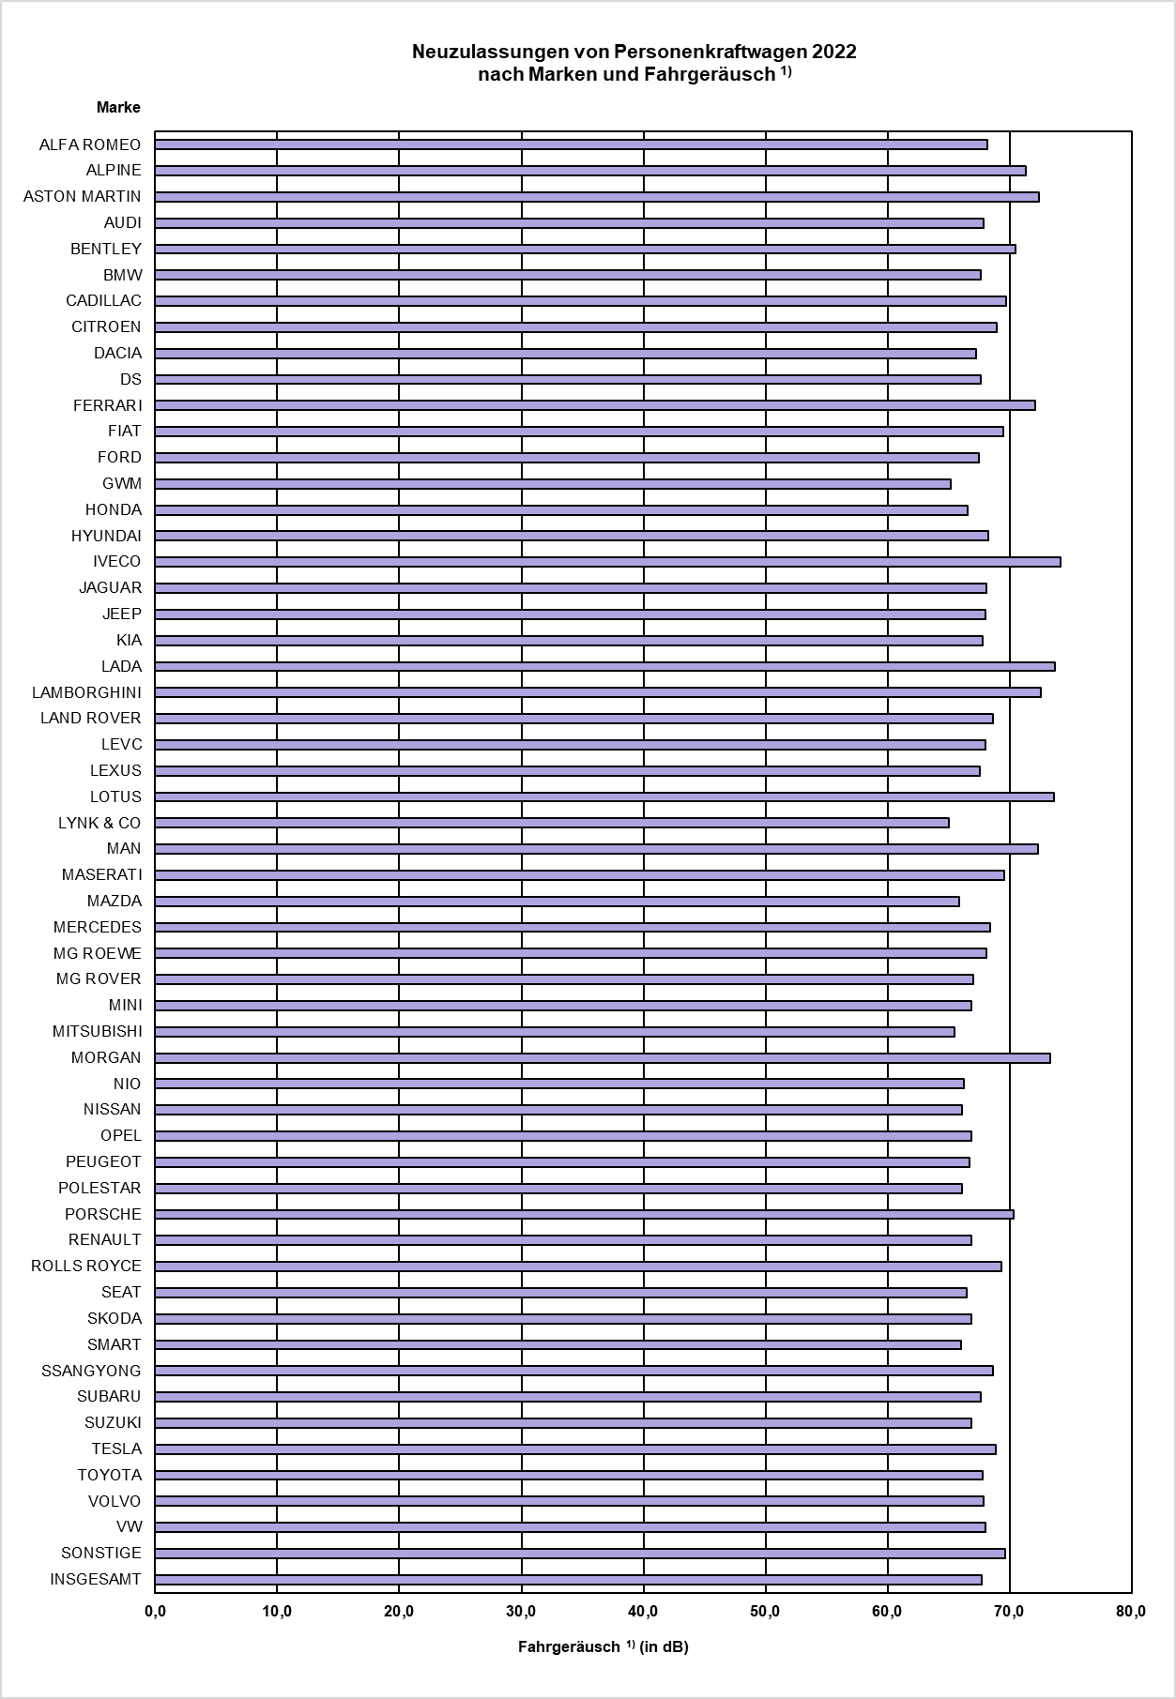

¹⁾ Arithmetische Mittelwerte.

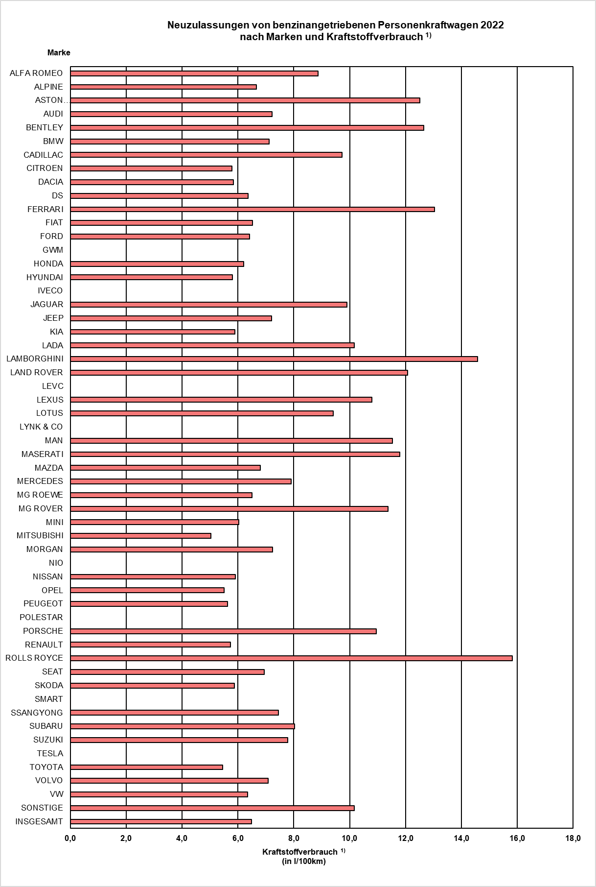
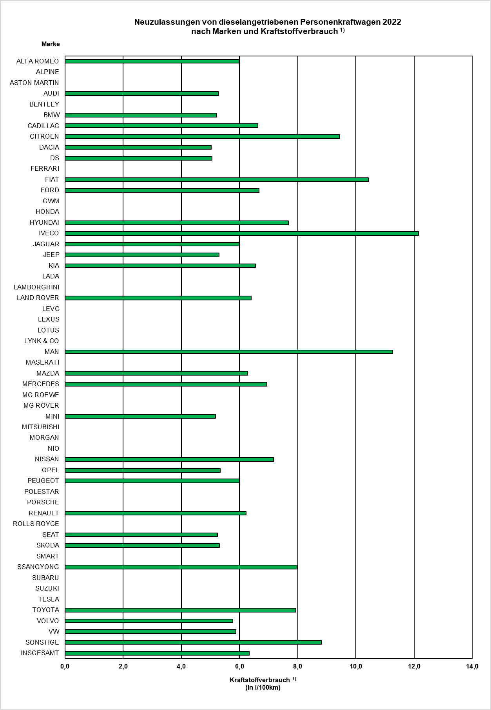

¹⁾ Arithmetische Mittelwerte.

© Kraftfahrt-Bundesamt, Flensburg

